Anexo 1
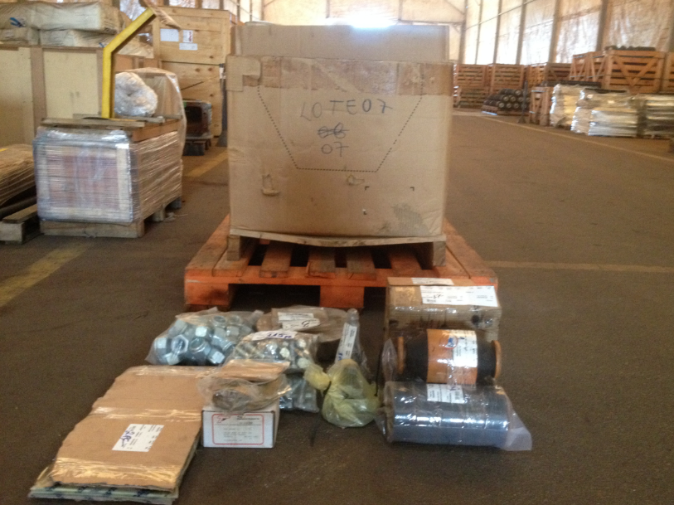
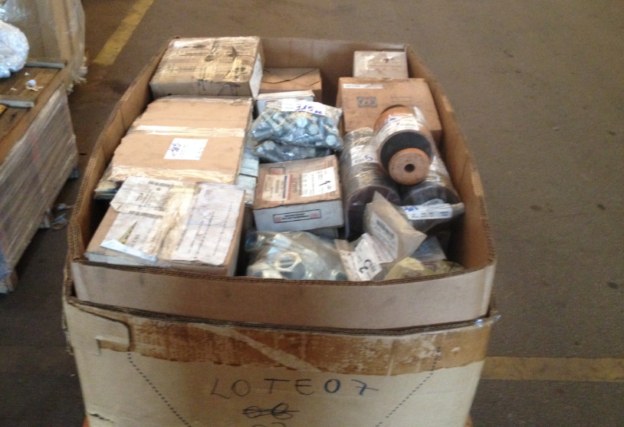
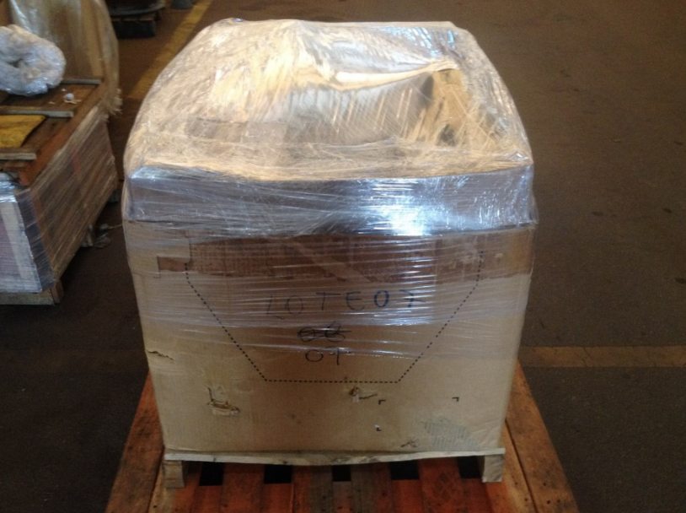
 |  | MRO

Preenchimento solicitante
Preechimento armazém
Preenchimento CMD

Cód. | Centro | Depósito | Descrição | UM | Fabricante | PN | Qte | PMM | Valor | Motivo | Analista | Aprovador | Diretoria | Gerência | Código Grupo de mercadorias | Descrição do grupo de mercadorias | Preço da última compra ou valor comercial (PREÇO UNITÁRIO) | Endereço do item | Campo de conferência para armazem | Campo de conferência para CMD (opcional) | Peso estimado em Kg | Valor estimado do sucateamento | Responsável CMD | CMD / Mina (selecionar a opção da lista) | Cidade / Estado (onde se encontra o lote fisicamente) | Nº lote
15459115 | 4065 |  | DISJUNTOR GM-EMD | PC | GM-EMD | 40037995 | 5 | R$ 212.86 | R$ 1,064.30 |  |  |  |  |  | 25121726A | Peças e acessórios de equipamento de suporte ferroviário |  |  |  |  | 4.00 |  | Thiago Ferreira Oliveira | São Luís | São Luis - MA | SLS-MRO-007-2020
15228754 | 4065 |  | BLOCO COMPONENTE; TIPO: C;9564549 GM-EMD | PC | GM-EMD | 9564549 | 1 | R$ 775.74 | R$ 775.74 |  |  |  |  |  | 25121726A | Peças e acessórios de equipamento de suporte ferroviário |  |  |  |  | 0.80 |  | Thiago Ferreira Oliveira | São Luís | São Luis - MA | SLS-MRO-007-2020
15348686 | 4065 |  | POTENCIOMETRO 20KOHM+-5SKALA/K200-G PLAS | PC | PLASSER & TH | 20KOHM+-5SKALA/K200-G | 3 | R$ 167.52 | R$ 502.55 |  |  |  |  |  | 25121726A | Peças e acessórios de equipamento de suporte ferroviário |  |  |  |  | 2.40 |  | Thiago Ferreira Oliveira | São Luís | São Luis - MA | SLS-MRO-007-2020
15319000 | 4065 |  | TOMADA EMBUTIR S1651 STECK | PC | STECK | S1651 | 5 | R$ 16.44 | R$ 82.20 |  |  |  |  |  | 25121726A | Peças e acessórios de equipamento de suporte ferroviário |  |  |  |  | 4.00 |  | Thiago Ferreira Oliveira | São Luís | São Luis - MA | SLS-MRO-007-2020
15287833 | 4065 |  | CHAVE COMPONENTE; TIPO: ELE;40011031 EMD | PC | EMD | 40011031 | 9 | R$ 118.78 | R$ 1,069.02 |  |  |  |  |  | 25121726A | Peças e acessórios de equipamento de suporte ferroviário |  |  |  |  | 7.20 |  | Thiago Ferreira Oliveira | São Luís | São Luis - MA | SLS-MRO-007-2020
15271827 | 4065 |  | CHAVE COMPONENTE; TIPO: ;40048972 GM-EMD | PC | GM-EMD | 40048972 | 1 | R$ 1,555.64 | R$ 1,555.64 |  |  |  |  |  | 25121726A | Peças e acessórios de equipamento de suporte ferroviário |  |  |  |  | 0.80 |  | Thiago Ferreira Oliveira | São Luís | São Luis - MA | SLS-MRO-007-2020
15315306 | 4065 |  | MICROVENTILADOR 15W 230VCA 60HZ E11 NY C | PC | VENTISILVA | E11 NY CD | 1 | R$ 75.99 | R$ 75.99 |  |  |  |  |  | 25121726A | Peças e acessórios de equipamento de suporte ferroviário |  |  |  |  | 0.80 |  | Thiago Ferreira Oliveira | São Luís | São Luis - MA | SLS-MRO-007-2020
15351180 | 4065 |  | TRANS EL-T213.00C-RE PLASSER | PC | PLASSER THEURER | EL-T213.00C-RE | 1 | R$ 16,286.30 | R$ 16,286.30 |  |  |  |  |  | 25121726A | Peças e acessórios de equipamento de suporte ferroviário |  |  |  |  | 0.80 |  | Thiago Ferreira Oliveira | São Luís | São Luis - MA | SLS-MRO-007-2020
15232959 | 4065 |  | DIODO RETIF TIPO ROSCA 2400 V 240A GENER | PC | GM-EMD; VILLARES; SEMIKRON | 8368469; 2120563D10; SKN 260/24 | 99 | R$ 415.46 | R$ 41,130.49 |  |  |  |  |  | 25121726A | Peças e acessórios de equipamento de suporte ferroviário |  |  |  |  | 79.20 |  | Thiago Ferreira Oliveira | São Luís | São Luis - MA | SLS-MRO-007-2020
15277492 | 4065 |  | COTOV RED 45GR 12MM 10MM | PC | GENERAL ELECTRIC | 140X2952-1 | 46 | R$ 41.23 | R$ 1,896.58 |  |  |  |  |  | 25121726A | Peças e acessórios de equipamento de suporte ferroviário |  |  |  |  | 36.80 |  | Thiago Ferreira Oliveira | São Luís | São Luis - MA | SLS-MRO-007-2020
15286237 | 4065 |  | PARTES E PECAS EQUIP DIVERSOS; NOME DO I | PC | HARSCO | 3411870 | 6 | R$ 1,303.44 | R$ 7,820.64 |  |  |  |  |  | 25121726A | Peças e acessórios de equipamento de suporte ferroviário |  |  |  |  | 4.80 |  | Thiago Ferreira Oliveira | São Luís | São Luis - MA | SLS-MRO-007-2020
15288600 | 4065 |  | VALVULA COMPONENTE; TIPO: H;40040375 EMD | PC | EMD | 40040375 | 3 | R$ 1,050.13 | R$ 3,150.39 |  |  |  |  |  | 25121726A | Peças e acessórios de equipamento de suporte ferroviário |  |  |  |  | 2.40 |  | Thiago Ferreira Oliveira | São Luís | São Luis - MA | SLS-MRO-007-2020
15359159 | 4065 |  | ENGRENAGEM UD75.607 PLASSER | PC | PLASSER | UD75607 | 2 | R$ 13,048.80 | R$ 26,097.60 |  |  |  |  |  | 25121726A | Peças e acessórios de equipamento de suporte ferroviário |  |  |  |  | 1.60 |  | Thiago Ferreira Oliveira | São Luís | São Luis - MA | SLS-MRO-007-2020
15310005 | 4065 |  | REPARO INJETOR 5235755 GM-EMD GM-EMD WOO | JG | GM-EMD | 5235755 | 9 | R$ 835.82 | R$ 7,522.38 |  |  |  |  |  | 25121726A | Peças e acessórios de equipamento de suporte ferroviário |  |  |  |  | 7.20 |  | Thiago Ferreira Oliveira | São Luís | São Luis - MA | SLS-MRO-007-2020
15232997 | 4065 |  | DIODO RETIF ROSCA 2400V 240A | PC | Electro Moti; GM-EMD; VILLARES | 8368467(EMD); 8368467; 2120563D24 | 69 | R$ 400.53 | R$ 27,636.47 |  |  |  |  |  | 25121726A | Peças e acessórios de equipamento de suporte ferroviário |  |  |  |  | 55.20 |  | Thiago Ferreira Oliveira | São Luís | São Luis - MA | SLS-MRO-007-2020
15358892 | 4065 |  | EIXO COMPONENTE; APLICAC;UD75.06 PLASSER | PC | PLASSER | UD75.06 | 1 | R$ 4,140.28 | R$ 4,140.28 |  |  |  |  |  | 25121726A | Peças e acessórios de equipamento de suporte ferroviário |  |  |  |  | 0.80 |  | Thiago Ferreira Oliveira | São Luís | São Luis - MA | SLS-MRO-007-2020
15382395 | 4065 |  | PISTAO 4616308003 PLASSER | PC | PLASSER & TH | 4616308003 | 2 | R$ 3,206.67 | R$ 6,413.34 |  |  |  |  |  | 25121726A | Peças e acessórios de equipamento de suporte ferroviário |  |  |  |  | 1.60 |  | Thiago Ferreira Oliveira | São Luís | São Luis - MA | SLS-MRO-007-2020
15300092 | 4065 |  | ISOLADOR 8423444 GM-EMD | PC | GM-EMD | 8423444 | 40 | R$ 105.32 | R$ 4,212.80 |  |  |  |  |  | 25121726A | Peças e acessórios de equipamento de suporte ferroviário |  |  |  |  | 32.00 |  | Thiago Ferreira Oliveira | São Luís | São Luis - MA | SLS-MRO-007-2020
15268684 | 4065 |  | FILTRO FLUIDO | PC | GM-EMD | 8341983 | 3 | R$ 1,459.08 | R$ 4,377.24 |  |  |  |  |  | 25121726A | Peças e acessórios de equipamento de suporte ferroviário |  |  |  |  | 2.40 |  | Thiago Ferreira Oliveira | São Luís | São Luis - MA | SLS-MRO-007-2020
15267944 | 4065 |  | BUCHA 2X4485 GENERAL ELECTRIC | PC | GE | 2X4485 | 2 | R$ 731.19 | R$ 1,462.38 |  |  |  |  |  | 25121726A | Peças e acessórios de equipamento de suporte ferroviário |  |  |  |  | 1.60 |  | Thiago Ferreira Oliveira | São Luís | São Luis - MA | SLS-MRO-007-2020
15291585 | 4065 |  | ESCOVA COMPONENTE; TIPO: EL;40122623 EMD | PC | EMD | 40122623 | 35 | R$ 33.12 | R$ 1,159.20 |  |  |  |  |  | 25121726A | Peças e acessórios de equipamento de suporte ferroviário |  |  |  |  | 28.00 |  | Thiago Ferreira Oliveira | São Luís | São Luis - MA | SLS-MRO-007-2020
15280085 | 4065 |  | PORCA 3/4POL UNC | PC | 0 | 0 | 68 | R$ 1.30 | R$ 88.61 |  |  |  |  |  | 25121726A | Peças e acessórios de equipamento de suporte ferroviário |  |  |  |  | 54.40 |  | Thiago Ferreira Oliveira | São Luís | São Luis - MA | SLS-MRO-007-2020
15454346 | 4065 |  | SENSOR COMPONEN;12569240 ELECTRO MOOTIVE | PC | GM-EMD | 12569240 | 24 | R$ 242.60 | R$ 5,822.40 |  |  |  |  |  | 25121726A | Peças e acessórios de equipamento de suporte ferroviário |  |  |  |  | 19.20 |  | Thiago Ferreira Oliveira | São Luís | São Luis - MA | SLS-MRO-007-2020
15365958 | 4065 |  | FLANGE COMPONENTE; APLI;42762924 PLASSER | PC | PLASSER | 42762924 | 1 | R$ 2,655.37 | R$ 2,655.37 |  |  |  |  |  | 25121726A | Peças e acessórios de equipamento de suporte ferroviário |  |  |  |  | 0.80 |  | Thiago Ferreira Oliveira | São Luís | São Luis - MA | SLS-MRO-007-2020
15402714 | 4065 |  | PORCA 1.1/4POL UNC | PC | 0 | 0 | 129 | R$ 1.30 | R$ 168.09 |  |  |  |  |  | 25121726A | Peças e acessórios de equipamento de suporte ferroviário |  |  |  |  | 103.20 |  | Thiago Ferreira Oliveira | São Luís | São Luis - MA | SLS-MRO-007-2020
15371841 | 4065 |  | VEDACAO PLANA | PC | ZF | 1250319012 | 5 | R$ 48.03 | R$ 240.14 |  |  |  |  |  | 25121726A | Peças e acessórios de equipamento de suporte ferroviário |  |  |  |  | 4.00 |  | Thiago Ferreira Oliveira | São Luís | São Luis - MA | SLS-MRO-007-2020
15271212 | 4065 |  | FLANGE EIXO CRW220.805 PLASSER | PC | DESENHO VALE | TA2517 | 1 | R$ 3,029.14 | R$ 3,029.14 |  |  |  |  |  | 25121726A | Peças e acessórios de equipamento de suporte ferroviário |  |  |  |  | 0.80 |  | Thiago Ferreira Oliveira | São Luís | São Luis - MA | SLS-MRO-007-2020
15427061 | 4065 |  | EIXO 19-82-104-36001 MATISA | PC | MATISA | 19-82-104-36001 | 13 | R$ 849.45 | R$ 11,042.85 |  |  |  |  |  | 25121726A | Peças e acessórios de equipamento de suporte ferroviário |  |  |  |  | 10.40 |  | Thiago Ferreira Oliveira | São Luís | São Luis - MA | SLS-MRO-007-2020
15363367 | 4065 |  | PORTADOR 1250304185 PLASSER | PC | PLASSER & TH | 1250304185 | 4 | R$ 1,075.38 | R$ 4,301.53 |  |  |  |  |  | 25121726A | Peças e acessórios de equipamento de suporte ferroviário |  |  |  |  | 3.20 |  | Thiago Ferreira Oliveira | São Luís | São Luis - MA | SLS-MRO-007-2020
15240592 | 4065 |  | PINO GUIA 30MM/19,85MM 81MM | PC | CVRD-OF.EQUIP.LINHA | 37000000057 | 2 | R$ 329.09 | R$ 658.18 |  |  |  |  |  | 25121726A | Peças e acessórios de equipamento de suporte ferroviário |  |  |  |  | 1.60 |  | Thiago Ferreira Oliveira | São Luís | São Luis - MA | SLS-MRO-007-2020
15378983 | 4065 |  | ARRUELA B42DIN7980 PLASSER | PC | PLASSER | B42DIN7980 | 18 | R$ 76.89 | R$ 1,384.02 |  |  |  |  |  | 25121726A | Peças e acessórios de equipamento de suporte ferroviário |  |  |  |  | 14.40 |  | Thiago Ferreira Oliveira | São Luís | São Luis - MA | SLS-MRO-007-2020
15358619 | 4065 |  | PARTES E PECAS EQUIPAMENTOS DIVERSOS; NO | PC | ZF | 4166341165 | 1 | R$ 24,894.41 | R$ 24,894.41 |  |  |  |  |  | 25121726A | Peças e acessórios de equipamento de suporte ferroviário |  |  |  |  | 0.80 |  | Thiago Ferreira Oliveira | São Luís | São Luis - MA | SLS-MRO-007-2020
15392054 | 4065 |  | AMORTECEDOR 200k-36-10273 CVRD ITEM CONF | PC | CVRD | 200k-36-10273 | 12 | R$ 536.24 | R$ 6,434.88 |  |  |  |  |  | 25121726A | Peças e acessórios de equipamento de suporte ferroviário |  |  |  |  | 9.60 |  | Thiago Ferreira Oliveira | São Luís | São Luis - MA | SLS-MRO-007-2020
15400106 | 4065 |  | PARAF SEXT N22P33036B GENERAL ELECTRIC G | PC | GE | N22P33036B | 115 | R$ 2.36 | R$ 271.40 |  |  |  |  |  | 25121726A | Peças e acessórios de equipamento de suporte ferroviário |  |  |  |  | 92.00 |  | Thiago Ferreira Oliveira | São Luís | São Luis - MA | SLS-MRO-007-2020
15370264 | 4065 |  | EIXO 1250312130 PLASSER | PC | PLASSER & TH | 1250312130 | 1 | R$ 6,161.29 | R$ 6,161.29 |  |  |  |  |  | 25121726A | Peças e acessórios de equipamento de suporte ferroviário |  |  |  |  | 0.80 |  | Thiago Ferreira Oliveira | São Luís | São Luis - MA | SLS-MRO-007-2020
15463308 | 4065 |  | VEDACAO PLANA | JG | SCANIA | 550226 | 2 | R$ 263.21 | R$ 526.42 |  |  |  |  |  | 25121726A | Peças e acessórios de equipamento de suporte ferroviário |  |  |  |  | 1.60 |  | Thiago Ferreira Oliveira | São Luís | São Luis - MA | SLS-MRO-007-2020
15392054 | 4065 |  | AMORTECEDOR 200k-36-10273 CVRD ITEM CONF | PC | CVRD | 200k-36-10273 | 1 | R$ 536.24 | R$ 536.24 |  |  |  |  |  | 25121726A | Peças e acessórios de equipamento de suporte ferroviário |  |  |  |  | 0.80 |  | Thiago Ferreira Oliveira | São Luís | São Luis - MA | SLS-MRO-007-2020
15363185 | 4065 |  | ENGRENAGEM 1250303058 ZF | PC | ZF | 1250303058 | 2 | R$ 5,137.21 | R$ 10,274.42 |  |  |  |  |  | 25121726A | Peças e acessórios de equipamento de suporte ferroviário |  |  |  |  | 1.60 |  | Thiago Ferreira Oliveira | São Luís | São Luis - MA | SLS-MRO-007-2020
15231650 | 4065 |  | VALVULA SUCCAO Z12002250 VILLARES GM-EMD | PC | GM-EMD | 9319947 | 7 | R$ 450.44 | R$ 3,153.08 |  |  |  |  |  | 25121726A | Peças e acessórios de equipamento de suporte ferroviário |  |  |  |  | 5.60 |  | Thiago Ferreira Oliveira | São Luís | São Luis - MA | SLS-MRO-007-2020

